상품제안서
클라우드필라 3단실버우산(검·곤)-[일시품절] | 상품코드: F02823

 |  |  |  |  |  |  | 02-412-0044 | www.easy1.co.kr
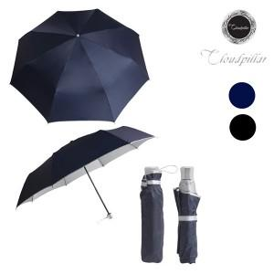

【상세/제작정보】 | <p>일시품절 10월 입고예정</p>

【인쇄/포장옵션】 | 실크, 원단인쇄 / OPP(비닐)

【공급단가】 | 수량 | 100~ | 300~ | 500~ | 1,000~ | 3,000~
*VAT별도 | 단가 | 3,780원 | 3,640원 | 3,510원 | 3,370원 | 3,240원

【상품 URL】 | https://dev.easy1.co.kr:443/src/goods_detail.php?gdno=2823

